Cover
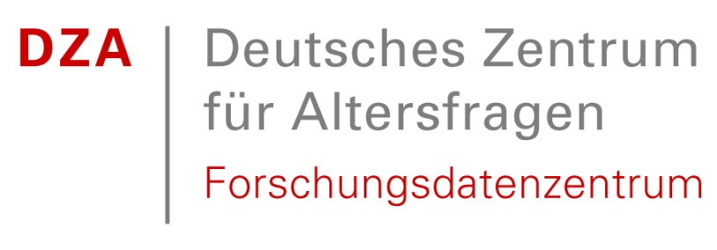

Deutscher Alterssurvey (DEAS): Variablenkorrespondenzliste der Master Files 1996-2023
German Ageing Survey (DEAS): Correspondence of Variables of Master Files 1996-2023

Stefan Stuth, Nicole Hameister, Beate Schwichtenberg-Hilmert, Berkant Ufakcan, Heribert Engstler

Last Update: April 2025

Note: This document refers to the DEAS master datasets and was developed for internal use by the DEAS team. External users may still find it helpful; however, please be aware that the Scientific Use Files do not include all variables and items listed here.

Deutsches Zentrum für Altersfragen / German Centre of Gerontology
Forschungsdatenzentrum /Research Data Centre
Manfred-von-Richthofen-Str. 2
12101 Berlin

www.fdz-dza.de
fdz@dza.de

